Control Flow Graph - Master
Begin / End
S1: input(yob)
True
False

S2: yob > 2000
S3: yob > 2000
Test case # | Input | S1 | S2 | S3 | S4 | S5 | S6
1 |  | X | X | X | X
2
3
4
5
6
7

Math.sqrt(x)
Begin

S1: nhận giá trị x ở tham số
Test case # | Input x | S1 | S2 | S3 | S4 | S5 | S6 | S7 | S8
1
2
S2: x < 0?
True
S3: return NaN
3
4
False
5
6
S4: x == 0?
True
S5: return 0
7

False
True
 |  |  |  |  |  |  |  |  |  | -5, 0, 25
S6: x == +∞ ?
S7: return +∞

False
S8: return √x
TEST COVERAGE - ĐỘ BAO PHỦ CỦA KIỂM THỬ
Coverage Type |  | Ý nghĩa
100% statement coverage |  | * Mọi dòng lệnh đều được chạy qua ít nhất 1 lần. -> Chọn input để tạo đường đi sao cho tất cả các hình chữ nhật (nơi xử lý câu lệnh) đều được chạm vào.
100% decision coverage |  | * Mỗi điều kiện if phải có đủ 2 nhánh: True và False. * Nếu chỉ có lệnh if và không có lệnh else thì vẫn cần test cả điều kiện else - chính là tình huống không vào if. -> Chọn input để tạo đường đi phải đi qua tất cả các mũi tên có chữ TRUE và FALSE

GradeChecker
Begin
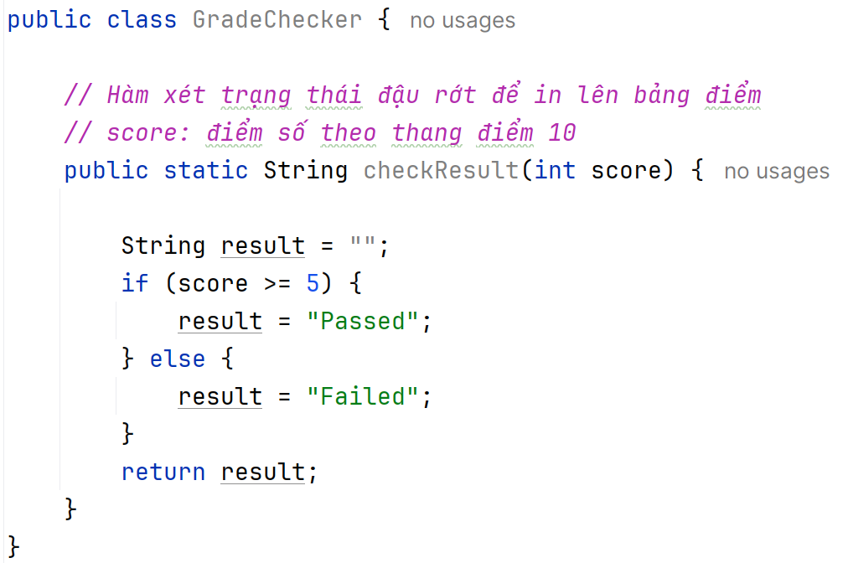

S1: nhận giá trị biến score
Test case # | score | S1 | S2 | S3, BR1 | S4 | S5 | S6
1 | 6 | X | X | X | X | X
2 | 4 | X | X | X |  |  | X
S2: result = ""
3
4
5
6
S3: score >= 5?
False
S6: result = "Failed"
7

True
S4: result = "Passed"
TEST COVERAGE - ĐỘ BAO PHỦ CỦA KIỂM THỬ
Coverage Type |  | Ý nghĩa
100% statement coverage |  | * Mọi dòng lệnh đều được chạy qua ít nhất 1 lần. -> Chọn input để tạo đường đi sao cho tất cả các hình chữ nhật (nơi xử lý câu lệnh) đều được chạm vào.
S5: return result
100% decision coverage |  | * Mỗi điều kiện if phải có đủ 2 nhánh: True và False. * Nếu chỉ có lệnh if và không có lệnh else thì vẫn cần test cả điều kiện else - chính là tình huống không vào if. -> Chọn input để tạo đường đi phải đi qua tất cả các mũi tên có chữ TRUE và FALSE

FinalScore
Begin
Begin
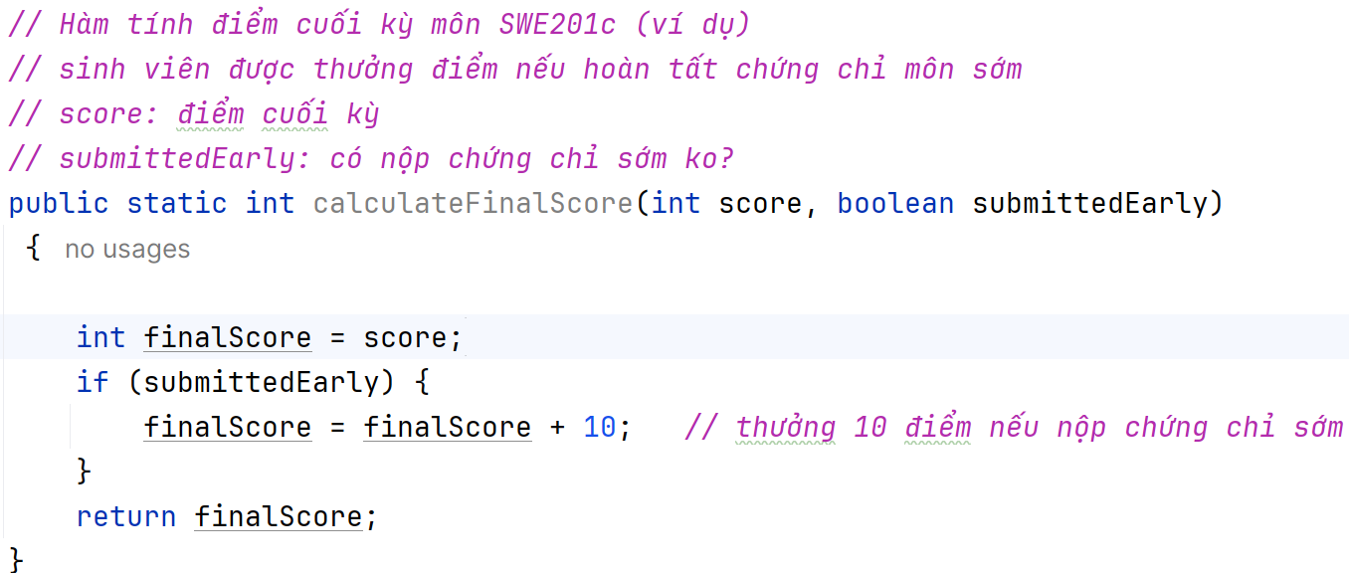

S1: nhận giá trị 2 biến
S1: nhận giá trị 2 biến
Test case # | score | submitedEarly | S1 | S2 | S3, BR1 | S4 | S5 | OUTPUT
1 | 80 | TRUE | x | x | X, BR1 TRUE | X | X | 90
2 | 80 | FALSE | X | X | X, BR1 FALSE |  | X
S2: finalScore = score
S2: finalScore = score
3
4
5
6
S3: submitedEarly?
S3: submitedEarly?
7
False
True
False
True
S4: finalScore += 10
S4: finalScore += 10
TEST COVERAGE - ĐỘ BAO PHỦ CỦA KIỂM THỬ
Coverage Type |  | Ý nghĩa
100% statement coverage |  | * Mọi dòng lệnh đều được chạy qua ít nhất 1 lần. -> Chọn input để tạo đường đi sao cho tất cả các hình chữ nhật (nơi xử lý câu lệnh) đều được chạm vào.
S5: return finalScore
S5: return finalScore
100% decision coverage |  | * Mỗi điều kiện if phải có đủ 2 nhánh: True và False. * Nếu chỉ có lệnh if và không có lệnh else thì vẫn cần test cả điều kiện else - chính là tình huống không vào if. -> Chọn input để tạo đường đi phải đi qua tất cả các mũi tên có chữ TRUE và FALSE

OrderStatus
Begin

S1: nhận giá trị 3 tham số
Test case # | OH | PAID | SHIPPED | S1 | S2, BR1 | S3 | S4, BR2 | S5 | S6, BR 3 | S7, BR 4 | S8 | S9 | S10, BR5 | S11 | S12
1 | -5 | - | - | X | X, TRUE | X
2 | 10 | FALSE | - | x | X, FALSE |  | X, TRUE | X
S2: oH < 0 || oH > 23
True
lse
S3: return Invalid Hour
3
4
False
5
6
S4: ! isPaid
True
S5: return Pending Payment
7 |  |  |  |  |  |  |  |  |  |  |  |  |  |  |  |  |  | đúng là chưa
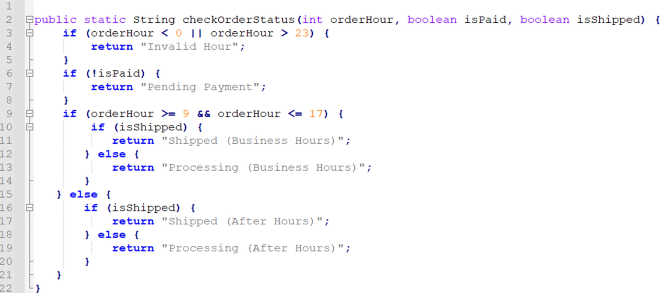
 |  |  |  |  |  |  |  |  |  |  |  |  |  |  |  |  |  | thanh toán
False
 |  |  |  |  |  |  |  |  |  |  |  |  |  |  |  |  | đã thanh toán rồi
False
S6: oH >= 9 && oH <= 17
S10: isShipped?
True
True
False
 |  |  |  |  |  |  |  |  |  |  |  |  |  |  |  |  |  |  | ngoài giờ hành chính
 |  |  |  |  |  |  |  |  |  |  |  |  |  |  |  | đúng là giờ hành chính
S7: isShipped?

False
True
S12: return Processing (After Hours)
S8: return Shipped (Business Hours)
S9: return Processing (Business Hours)
S11: return Shipped (After Hours)
TEST COVERAGE - ĐỘ BAO PHỦ CỦA KIỂM THỬ
Coverage Type |  | Ý nghĩa
100% statement coverage |  | * Mọi dòng lệnh đều được chạy qua ít nhất 1 lần. -> Chọn input để tạo đường đi sao cho tất cả các hình chữ nhật (nơi xử lý câu lệnh) đều được chạm vào.
100% decision coverage |  | * Mỗi điều kiện if phải có đủ 2 nhánh: True và False. * Nếu chỉ có lệnh if và không có lệnh else thì vẫn cần test cả điều kiện else - chính là tình huống không vào if. -> Chọn input để tạo đường đi phải đi qua tất cả các mũi tên có chữ TRUE và FALSE

